Questões
1. Por que as práticas de design de teste não podem ser aplicadas imediatamente após o recebimento dos requisitos? | Comentário

Porque só com os requisitos não conseguimos cobrir todos as partes a serem testadas os requisitos servem mais como uma visão do sistema a ser desenvolvido, a decomposição dos requisitos pega parte abrangentes dos requisitos e diminuie em areas menores e mais detalhadas facilitando assim o cobrimento dos detalhes. Areas cinzentas podem ser encontradas com só o requisito não sendo suficiente para a total compreenção de ambas as partes. Se um testador começar a testar imediatamente após o recebimento do requisito, o QA não fara um trabalho completo pois faltara lacunas para serem testadas.
2. Em que situações as classes de equivalência e os valores-limite podem existir separadamente? Explique sua resposta e dê exemplos.
As classes de equivalencia sim podem ser usadas para testar um campo de letras e nesses testes não há intervalos mas sim conjuntos, então as classes de equivalencias a serem testadas seria outros tipos de caracteres como caracteres especiais. Os limites não são possiveis usar sem as classe de equivalencia
3. O que é equivalência? O que é uma classe de equivalência?
Equivalencia é quando alguma coisa se equipara a outra, uma calsse de equivalencia é uma classe determinada pelos limites, por exemplo se o limite é de 2 a 14 uma classe de equivalencia seria os valores 1 e 16 valores estes que estão uma etapa fora do intervalo.
4. É possível excluir verificações no meio do intervalo em favor de verificações nos limites dentro do intervalo? Explique sua resposta.
Sim é possivel, usando tecnicas de verificação de limites e classes de equivalencia, verificando corretamente os limites, por exemplo se os limites for de 5 a 20 testamos os limites 5 e 20, uma etapa fora dos limites 4 e 21 e uma etapa dentro do limite 6 e 19 assim cobrimos os limites e nos resta verificar dentro do limite como 15 ou 10 e assim cobrimos tudo nos limites e dentro dos limites. Acho que não seria recomendado, mas poderia ser feitos os dois testes, nos limites e no meio dos intervalos cobrindo uma area mais ampla de testes, havendo tempo para testar todas essas areas Se eo testador tivesse pouco tempo ele poderia usar a tecnica de limites e classe de equivalencia cobrindo a maioria dos testes
5. Imagine que você precise testar um formulário onde cada campo possui um validador. O resultado do trabalho do formulário depende da combinação de dados nos campos. Quais práticas de design de teste devem ser usadas e por quê? Explique sua resposta.
Devem ser usadas testes positivos e negativos, os testes positivos vai verificar se o sistema aceita a forma correta de preencher os campos e o negativo vai verificar se o sistema não vai quebrar e voltar um erro se preenchido de forma incorreta ; classes de equivalencia para verificar se os valores inseridos seram corretos e estaram dentro ou fora dos limite, tabela de tomada de decisão, organizaria forma de testes de combinação para cobrir um maior numeros de testes sem perder tempo repetindo alguns testes, validação individual dos campos os campos devem ser testados individualmente caso um campo altere o outro, por exemplo; no preenchimente de uma vaga de emprego e existe os campo indicação e nome da indicação se voce marcar que não foi indicado não a necessidade do preenchimento do nome da pessoa.
6. Explique como você pode otimizar o número de testes ao trabalhar com tabelas de decisão. Explique sua resposta.
Usando uma tabela de tomada de decisão voce pode abordar todos os elementos com combinações diferente e organizar os testes necessário usando um calculo simples das condições para calcular o quantas cobinações podem ser possiveis e assim realizar os testes precisos sem perder tempo.
7. Descreva como um checklist difere dos casos de teste. Dê exemplos de onde ambos são usados.
Um checklist é um documento e uma forma mais abragente de anotar as etapas a serem feitas nos processos de casos de testes, um checklist pode ser usado em varias etapas do processo de criação de um aplicativo, como a verifação dos proprios requisitos, testes de layout ou funcionalidade, cenarios de teste etc. Os casos de testes mais detalhados e descrevem etapas para fazer uma ação de forma especifica, resultados esperados resultado reais, ambientes detalhando as condições especificas dos testes a serem feitos
8. Qual é a maneira correta de fazer um relatório de bug? Quais elementos de um relatório de bug são necessários? Por quê?
Um relatório de bug deve ter um ID exclusivo para ser facilmente encontrado e não confundido com outro bug, um titulo claro o objetivo para facilitar o entendimento rapido do que está acontecendo para quem vai corrigir o bug, etapas para a reprodução do bug são como um guia para a reprodução do bug, resultados esperado e resultados reais para mostrar qual foi o resultado obtido pelo testador e qual seria o esperado, as configuração do sistemas onde o bug foi encontrado, para que a pessoa que corrigira o bug possa reproduzir com precisão nos mesmos sistemas e configurações, e a prioridade do bug para determinar qual o grau de prioridade o bug deve ser corrigido.
9. Quais são as regras para escrever um título de relatório de bug? O que acontece se você criar um título ruim?
O titulo deve ser claro e objetivo indo direto ao ponto, especificando onde, como e quando ocorre o BUG, se o titulo for ruim o dev. ou outra pessoa que for ver o relatorio do BUG tera dificuldade em reproduzir e corrigir o BUG, gastando tempo e dinherio da empresa para a qual eles trabalham
10. Em que consiste a arquitetura de um aplicativo cliente-servidor? Descreva, resumidamente, a funcionalidade de cada elemento.
Ele é constituido por tres partes Cliente, Servidor e Rede, o Cliente é onde a pessoa interage com o aplicativo, o Simtema é onde o aplicativo vai acessar para obter dados e a Rede é um meio onde acontece a troca de dados.
11. Descreva as etapas de processamento da solicitação após esta URL ser inserida na barra de endereços do navegador: https://google.com.
Após digitar a URL https://google.com. na barra de endereço, o navegador faz uma solicitação para o sistema de dominio (DNS) o sistema traduz o nome do domínio em um endereço IP, que é o identificador exclusivo do servidor que contém as informações solicitadas levando a pessoa a uma pagina de Web
12. O que é um cache? Por que ele é necessário? Qual regra deve ser seguida ao trabalhar com um cache no teste?
Cache é o armazenamento de dados no dispositivo, por exemplo quando você abre uma imagem ela é armazeda no seu cache. Ele é necessário para por exemplo paginas que você visita com frequencia, suas informações seram sempre salvas no seu dispositivo e não no servidor. Se um testador abrir um BUG, reportar ao Dev. ele corrigir e o testador mesmo assim o encontrar, o Bug pode estar no cache pois o navegar deve estar usando a versão antiga armazenada, nesse caso é necessario excluir o cache e refazer o teste.
13. Responda às perguntas sobre os protocolos HTTP e HTTPS: - Qual é a diferença entre HTTP e HTTPS? Quando você não deve usar HTTP? - Quais componentes compõem uma solicitação HTTP: para que cada um serve? - Quais Protocolo HTTP você conhece? Para que eles servem? Dê exemplos de aplicação de diferentes métodos. - O que é um código de resposta HTTP? Quais códigos existem?
A HTTP é uma protocolo e ele pode ser usado para exibir imagem, audio video ou texto, o protocolo HTTP não é criptografado sendo inseguro para por exemplo passar dados importantes já o protocolo HTTPS é seguro pois as informações são criptografadas. Uma solicitação HTTP é composta por 4 partes Linha inicial, Cabeçalho de solicitação, Linha divisória vazia e Corpo de mensagem. A Linha inicial é onde vai ser dito qual o metodo, caminho e a versão do protolo vão ser usados, o Cabeçalho de solicitação é onde informações adicionais na solicitação devem ser escritas, a Linha divisória vazia serve para separa o cabeçalho do corpo da mensagem, o Corpo da mensagem é onde os dados enviados pelo cliente seram inseridos. conheço somente esses dois metodos HTTP e HTTPS. O código de resposta determina o status da respostas, existem muitos codigos mas os mais usados são 1xx informativo ; 2xx sucesso ; 3xx redirecinamento ; 4xx erro do cliente e 5xx erro do servidor. Conheço somente os dois codigos HTTP e HTTPS.
14. Descreva os componentes que podem compor uma URL. Pelo que cada um é responsável?
Os componentes de uma URL são: Esquema, Usuario e Senha, Host, Porta, Caminho, Parametros e Ancora. Os componentes obrigatorios são Esquema e Host , sem eles o uma pessoa n conseguiria acessar uma URL. O Esquema é o protocolo usado para trasmitir dados, o Usuario e senha sao os dados do usuario, Host é o endereço exclusivo, Porta é tipo de conexão, Caminho é o endereço de uma pagina em especifico em um aplicativo web, Parametros são informações adicionais enviadas ao servidor, e a Ancora são informações adicionais que permite chegar diretamente naquela pagina web.
15. Verifique se há erros no JSON Se houver, anexe a versão correta do arquivo.

Link para a ilustração:
https://drive.google.com/file/d/1-d5ekfZ5jjiWEBYvQEBgGn_dAaJ9hwlB/view?usp=sharing
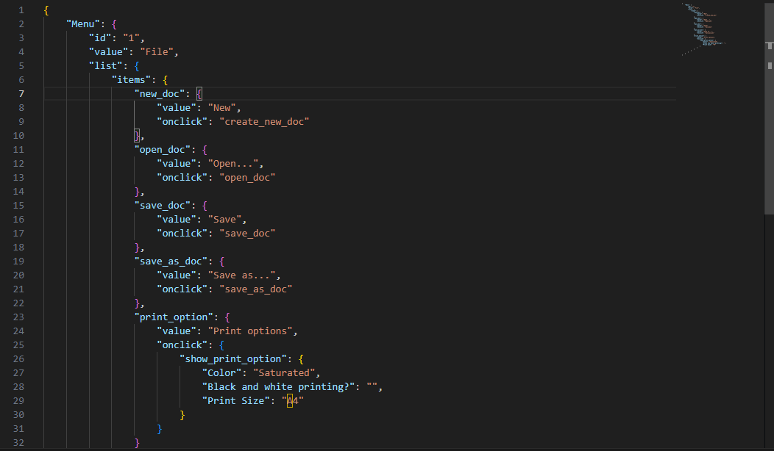
16. O que é um banco de dados relacional? Como ele difere de um não relacional?
Um banco de dados relacional aquele que armazena dados e se comunica com outro banco de dados, por exemplo duas tabelas linkadas. Um banco de dados não relacional é um banco de dados não é exatamente uma tabela, eles sao organizados por tipos, por exemplo dados armazenados em um grafico.

